상품제안서
커스텀 아크릴 스탠드 | 상품코드: S27795

 |  |  |  |  |  | 02-713-8555 | www.synergygift.co.kr
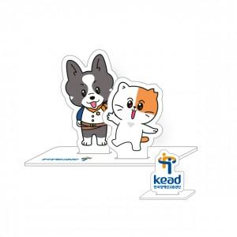

【상세/제작정보】 | <p><span style="font-size: 14pt;">디자인 파일 제공기준 단가입니다.</span></p><p><span style="font-size: 14pt;">(웰컴키트 구성품으로 진행시 디자인 포함)</span></p><p>&nbsp;</p>

【인쇄/포장옵션】 | 풀칼라 / OPP(비닐)

【공급단가】 | 수량 | 100~ | 300~ | 500~ | 1,000~
*VAT별도 | 옵션1 | 2,870원 | 2,820원 | 2,760원 | 2,690원
 | 옵션2 | 3,500원 | 3,440원 | 3,360원 | 3,270원
 | 옵션3 | 6,500원 | 6,400원 | 6,200원 | 5,800원

【상품 URL】 | https://www.synergygift.co.kr:443/src/goods_detail.php?gdno=27795

